Подарки в Мешках
ПОДАРКИ в мешочках на 2027 год - год Овцы
Сайт www.podarki-elki.ru Почта podarki-elki@mail.ru Тел. +7 (495) 565-38-48 Наполнение в подарках – кондитерские изделия ведущих российских фабрик

!!! Обращаем ваше внимание, что в прайсах цены указаны с НДС 22% .
Артикул | Фото | Название | Размер в см. | Вес вложений в граммах | Состав ХИТ | Состав ЭЛИТНЫЙ
926080/M-508 |  | Мешочек Изумрудный | 20х30 (21) | 300 | 419 ₽ | 518 ₽
926081/M-505 |  | Мешочек Золотой | 20х30 (21) | 300 | 419 ₽ | 518 ₽
926065/RG002SMALL |  | Мешочек Волшебная Луна зеленый | 25х16 | 400 | 418 ₽ | 592 ₽
926066/RG004SMALL |  | Мешочек Новогодняя снежинка голубой | 25х16 | 400 | 418 ₽ | 592 ₽
926067/RG006SMALL |  | Мешочек Новогодняя снежинка красный | 25х16 | 400 | 418 ₽ | 592 ₽
926068/RG009SMALL |  | Мешочек Новогодняя почта зеленый | 25х16 | 400 | 418 ₽ | 592 ₽
926001/J1004 | 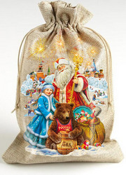 | Мешочек Салют малый | 16х25 | 500 | 638 ₽ | 876 ₽
926002/M-508 | 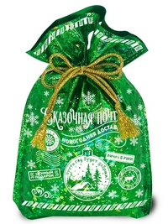 | Мешочек Изумрудный | 20х30 (21) | 500 | 557 ₽ | 791 ₽
926003/M-505 | 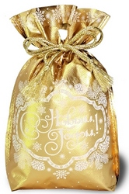 | Мешочек Золотой | 20х30 (21) | 500 | 557 ₽ | 791 ₽
926004/M-509B | 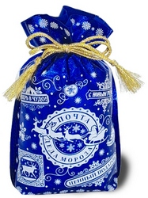 | Мешочек Сапфировый | 20х30 (21) | 500 | 557 ₽ | 791 ₽
926005/M-508R |  | Сказочная почта красный | 18,5х21 | 500 | 557 ₽ | 791 ₽
926006/M-508B | 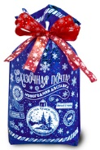 | Сказочная почта синий | 18,5х21 | 500 | 557 ₽ | 791 ₽
926007/УТ0736 |  | Мешочек из атласа Овечка | 19,5х26 | 500 | 656 ₽ | 894 ₽
926008/B-920 | 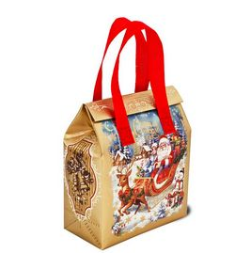 | Сумочка Сказочные Сани | 9х18х22 | 700 | 691 ₽ | 997 ₽
926009/B-908 |  | Сумочка Подарки от Деда Мороза | 9х18х22 | 700 | 691 ₽ | 997 ₽
926010/J1008 | 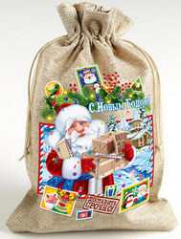 | Мешочек Сказочные Подарки холщовый | 18х27 | 700 | 816 ₽ | 1,126 ₽
926011/J1007 | 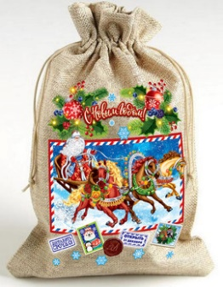 | Мешочек Северная тройка | 18х27 | 700 | 816 ₽ | 1,126 ₽
926069/RG005MID | 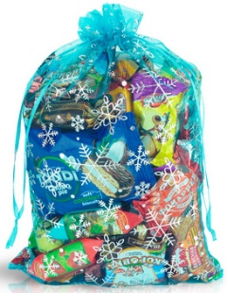 | Мешочек Новогодняя снежинка голубой | 29х20 | 700 | 627 ₽ | 919 ₽
926070/RG007MID | 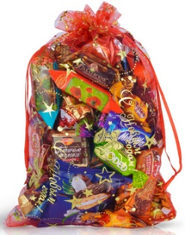 | Мешочек Новогодняя снежинка красный | 29х20 | 700 | 627 ₽ | 919 ₽
926071/RG010MID | 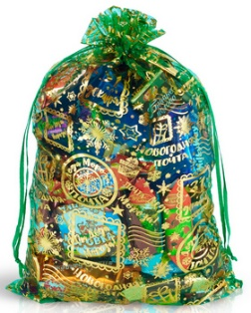 | Мешочек Новогодняя почта зеленый | 29х20 | 700 | 627 ₽ | 919 ₽
926072/RG012MID | 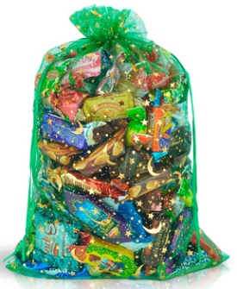 | Мешочек Волшебная Луна зеленый | 29х20 | 700 | 627 ₽ | 919 ₽
926012/M-2B | 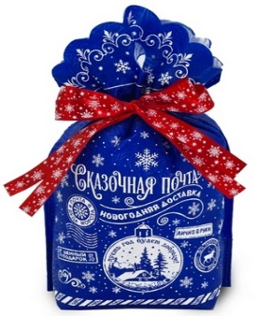 | Мешочек Сказочная почта | 22х31х14 | 700 | 689 ₽ | 995 ₽
926013/М-2R | 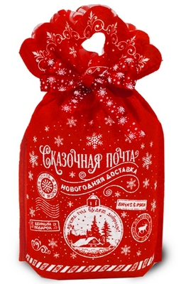 | Мешочек Сказочная почта | 22х31х14 | 700 | 689 ₽ | 995 ₽
926014/M-2GR |  | Мешочек Сказочная почта | 22х31х14 | 700 | 696 ₽ | 1,002 ₽
926015/M-98R | 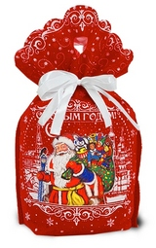 | Мешочек Праздник пришёл Красный | 22х31х14 | 700 | 716 ₽ | 1,022 ₽
926016/УТ0741 |  | Мешочек из атласа Овечка | 23х31 | 800 | 923 ₽ | 1,235 ₽
926017/УТ0740 |  | Мешочек из атласа Дед Мороз и Снегурочка | 23х31 | 800 | 923 ₽ | 1,235 ₽
926018/MP-020 |  | Пакет с лентой Когда приходят чудеса | 6х13,5х38 | 800 | 754 ₽ | 1,060 ₽
926019/УМ5611 | 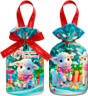 | Мешочек из меха Овечки | 23х32х13,5 | 800 | 1,082 ₽ | 1,400 ₽
926020/M-372 |  | Мешочек За окошком снегири | 20х9х21,5 | 800 | 812 ₽ | 1,120 ₽
926021/M-062B |  | Мешочек Долгожданные подарки синий | 20х9х21,5 | 800 | 807 ₽ | 1,115 ₽
926022/M-062R |  | Мешочек Долгожданные подарки красный | 20х9х21,5 | 800 | 807 ₽ | 1,115 ₽
926023/M-062MD | 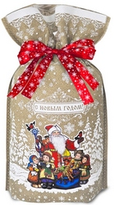 | Мешочек Долгожданные подарки, кремовый | 20х9х21,5 | 800 | 807 ₽ | 1,115 ₽
926024/M-37LВ | 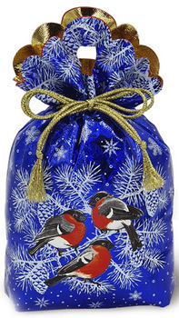 | Мешочек За окошком снегири синий с голограммой | 20х23х10 | 800 | 686 ₽ | 990 ₽
926025/M-19MD | 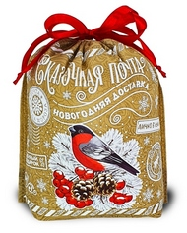 | Мешочек Сказочная почта КРЕМОВЫЙ | 25х25,5х9,5 | 800 | 795 ₽ | 1,103 ₽
926026/M-19B | 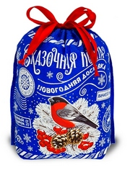 | Мешочек Сказочная почта СИНИЙ | 25х25,5х9,5 | 800 | 795 ₽ | 1,103 ₽
926027/УТ0505 |  | Мешочек бархатный Зеленый | 23х32 | 900 | 1,070 ₽ | 1,445 ₽
926028/УМ5615 |   | Мешочек из меха аппликация Овечка | 25х34 | 1000 | 1,188 ₽ | 1,590 ₽
926029/МД0129 |  | Мешочек с аппликацией Овечкой | 24х28х10 | 1000 | 1,154 ₽ | 1,555 ₽
926030/J1010 | 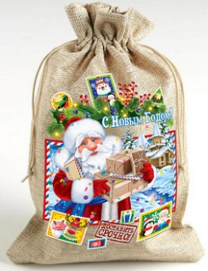 | Мешочек Сказочные Подарки холщовый | 20х30 | 1000 | 1,054 ₽ | 1,451 ₽
926073/RG014 | 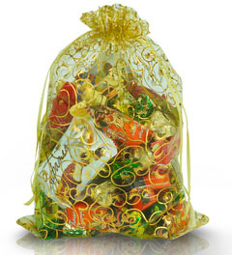 | Мешочек Золотые завитки | 32x22 | 1000 | 861 ₽ | 1,272 ₽
926074/RG015 | 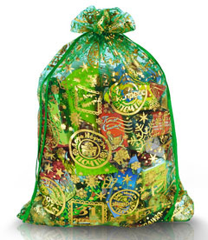 | Мешочек Новогодняя почта зеленый | 32x22 | 1000 | 861 ₽ | 1,272 ₽
926075/RG013 |  | Мешочек Завитки на белом | 32x22 | 1000 | 861 ₽ | 1,272 ₽
926031/MP-017 |  | Пакет с лентой Время чудес | 6х13,5х38 | 1000 | 881 ₽ | 1,273 ₽
926032/MP-040 |  | Пакет с лентой Почта Деда Мороза | 6х13,5х38 | 1000 | 881 ₽ | 1,273 ₽
926033/УТ0507 |  | Мешочек бархатный синий 1000 грамм | 23х32 | 1000 | 1,145 ₽ | 1,545 ₽
926034/УТ0503 |  | Мешочек бархатный красный 1000 грамм | 23х32 | 1000 | 1,145 ₽ | 1,545 ₽
926035/M-23 B | 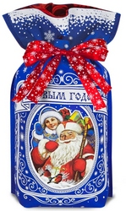 | Мешочек Скоро будем синий | 20х9х21,5 | 1000 | 935 ₽ | 1,328 ₽
926036/M-23 R | 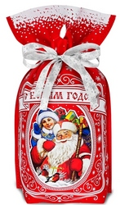 | Мешочек Скоро будем красный | 20х9х21,5 | 1000 | 935 ₽ | 1,328 ₽
926037/M-23 MD |  | Мешочек Скоро будем кремовый | 20х9х21,5 | 1000 | 939 ₽ | 1,333 ₽
926038/M-222B | 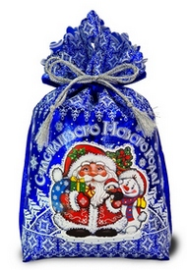 | Мешочек Праздничный СИНИЙ | 25,3х38 | 1000 | 980 ₽ | 1,375 ₽
926039/M-222R | 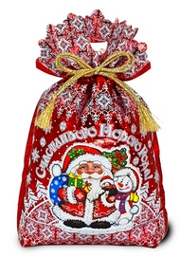 | Мешочек Праздничный КРАСНЫЙ | 25,3х38 | 1000 | 980 ₽ | 1,375 ₽
926040/M-57 | 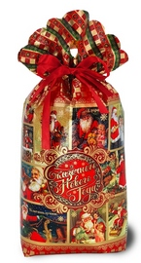 | Мешочек Рождественские встречи | 22х37х10 | 1000 | 956 ₽ | 1,350 ₽
926041/J1012 |  | Мешочек Сказочные Подарки | 24х33 | 1200 | 1,226 ₽ | 1,760 ₽
926042/J1011 |  | Мешочек Северная тройка | 24х33 | 1200 | 1,226 ₽ | 1,760 ₽
926043/M-06B | 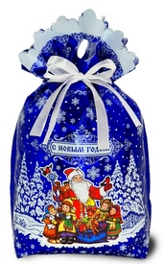 | Мешочек Долгожданные подарки синий | 25,3х38 | 1200 | 1,119 ₽ | 1,649 ₽
926044/M-06R | 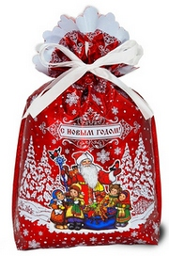 | Мешочек Долгожданные подарки красный | 25,3х38 | 1200 | 1,119 ₽ | 1,649 ₽
926045/M-230G | 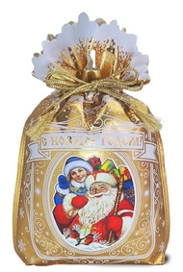 | Мешочек Скоро будем! золотой | 25,3х38 | 1200 | 1,136 ₽ | 1,667 ₽
926046/УТ0508 |  | Мешочек бархатный Синий 1200 грамм | 36,5х26 | 1200 | 1,331 ₽ | 1,869 ₽
926047/УТ0504 |  | Мешочек бархатный красный 1200 грамм | 36,5х26 | 1200 | 1,331 ₽ | 1,869 ₽
926048/УТ0506 |  | Мешочек бархатный зеленый 1200 грамм | 36,5х26 | 1200 | 1,331 ₽ | 1,869 ₽
926076/RG001BIG |  | Мешочек Волшебная Луна зеленый | 36х23 | 1200 | 1,010 ₽ | 1,517 ₽
926077/RG003BIG |  | Мешочек Новогодняя снежинка голубой | 36х23 | 1200 | 1,010 ₽ | 1,517 ₽
926078/RG008BIG |  | Мешочек Новогодняя снежинка красный | 36х23 | 1200 | 1,010 ₽ | 1,517 ₽
926079/RG011BIG |  | Мешочек Новогодняя почта зеленый | 36х23 | 1200 | 1,010 ₽ | 1,517 ₽
926049/M-31B | 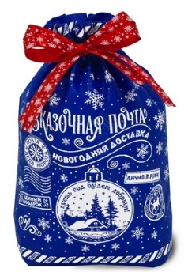 | Мешочек Сказочная почта СИНИЙ | 26х24,5х9,5 | 1500 | 1,324 ₽ | 1,985 ₽
926050/M-31R | 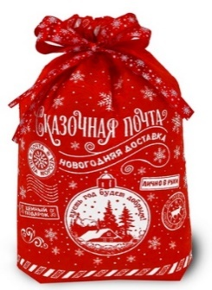 | Мешочек Сказочная почта КРАСНЫЙ | 26х24,5х9,5 | 1500 | 1,324 ₽ | 1,985 ₽
926051/M-31MD | 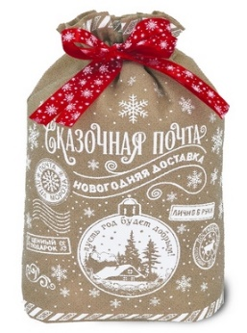 | Мешочек Сказочная почта КРЕМОВЫЙ | 26х24,5х9,5 | 1500 | 1,331 ₽ | 1,993 ₽
926052/M-31GR | 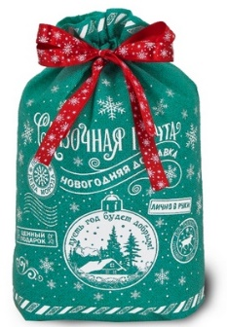 | Мешочек Сказочная почта ЗЕЛЕНЫЙ | 26х24,5х9,5 | 1500 | 1,331 ₽ | 1,993 ₽
926053/B-908X |  | Сумочка Подарки от Деда Мороза | 11,5х22,5х27,5 | 1500 | 1,322 ₽ | 1,983 ₽
926054/MР-020Х |  | Пакет с лентой Когда приходят чудеса | 9х18х48 | 1500 | 1,305 ₽ | 1,965 ₽
926055/MP-040X |  | Пакет с лентой Почта Деда Мороза | 9х18х48 | 1500 | 1,305 ₽ | 1,965 ₽
926056/B-920X |  | Сумочка Сказочные Сани | 11,5х22,5х27,5 | 2000 | 1,693 ₽ | 2,476 ₽
926057/M-3XB |  | Мешочек Сказочная почта СИНИЙ | 30х39,5х 13,5 | 2000 | 1,736 ₽ | 2,521 ₽
926058/M-3XR | 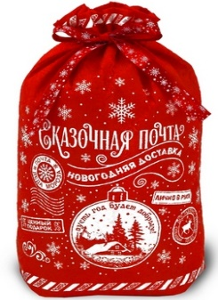 | Мешочек Сказочная почта КРАСНЫЙ | 30х39,5х 13,5 | 2000 | 1,736 ₽ | 2,521 ₽
926059/M-3XGR | 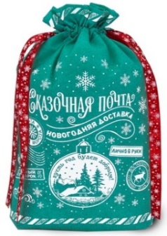 | Мешочек Сказочная почта ЗЕЛЕНЫЙ | 30х39,5х 13,5 | 2000 | 1,736 ₽ | 2,521 ₽
Металлизированные пакеты с атласной лентой
926060/MM-15 | 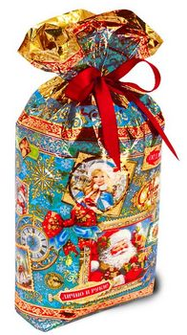 | Пакет с лентой Лично в руки! | 6х13,5х38 | 800 | 744 ₽ | 1,050 ₽
926061/MM-09 | 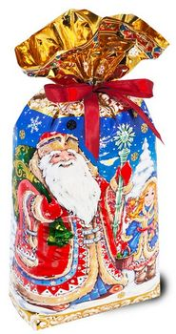 | Пакет с лентой Мы с подарками! | 6х13,5х38 | 700 | 653 ₽ | 957 ₽
926062/MM-11 | 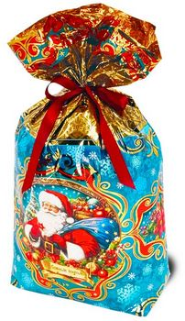 | Пакет с лентой Ощущение праздника! | 6х13,5х38 | 1000 | 882 ₽ | 1,273 ₽
926063/MM-15X |  | Пакет с лентой Лично в руки! | 9х18х48 | 1200 | 1,049 ₽ | 1,576 ₽
926064/MM-09X |  | Пакет с лентой Мы с подарками! | 9х18х48 | 1500 | 1,283 ₽ | 1,943 ₽
* Цены действительны до 10 октября 2026 года ** В прайсе указаны цены за составы кондитерских наборов Хит и Элит. Составы кондитерских изделий, запрашивайте у Вашего менеджера. ***НДС 22 % включен в стоимость подарка. ****Стоимость доставки уточняйте у менеджера

